Sheet1
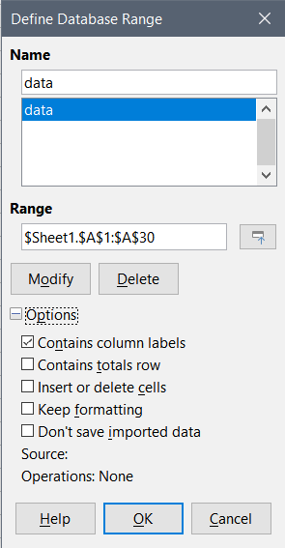
columnA | actual |  |  | Befor saving in ODF format
19
62 |  | =SUM(data[columnA]) | =SUM(data) |  | =SUM(data[columnA]) | =SUM(data)
11 | Summe | 1426 | 1426 | Summe | 1426 | 1426
56
36 |  | =COUNTA(data[columnA]) | =COUNTA(data) |  | =COUNTA(data[columnA]) | =COUNTA(data)
42 | Anzahl2 | 29 | 30 | Anzahl2 | 29 | 30
32
76 |  | =INDEX(data[columnA];1) | =INDEX(data;1;1) |  | =INDEX(data[columnA];1) | =INDEX(data;1;1)
14 | IndexZeile 1 | 19 | columnA | IndexZeile 1 | 19 | columnA
47
21
57
89
62
68
56
62
74
89
19
34
59
37
31
68
45
67
49
44

